注意事項
※お取引に関する注意事項（令和5年12月改定）
 |  |  |  | 問い合わせ：株式会社田中工業(049-296-2191)
● | 協力会社登録用紙の作成 ※新規お取引時にはこちらからご対応お願いします。

 | 当社ホームページより登録用紙をダウンロードして貴社の情報を入力後、FAXまたはメール（PDF添付）、郵送でご提出ください。（裏面もありますのでご注意ください）

5日に間に合わない場合は、ご連絡の上事前にFAXまたはメールをお願いします。
事前のご連絡がない場合は、次月の取り扱いとなりますのでご了承ください。
 | ※内容の変更があった場合は再度ご提出をお願いいたします。

 | FAX：049-296-4545 メール：info4545@tanaka-kougyo.com

● | 請求書締め日及び必着日について

 | 請求書の締日は毎月月末とし、原則として翌月の５日必着で提出して下さい。
 | お支払日は翌月月末となります。なお金融機関が休業日の場合はその前営業日となります。

● | 請求書の作成手順

 | ① | 指定請求書は当社ホームページよりダウンロードして下さい。
 |  | 総括請求書へ御社の情報を入力し、工事現場ごとに、1～15のシートに入力してください。
 |  | ※消費税においては円未満は切捨てとなります。

 | ② | 各現場別の請求書について
 |  | この色の部分 | に入力して下さい。自動計算されます。
 |  | ※工事番号、工事名が不明な場合は担当者又は本社（049-296-2191）へご連絡ください。
入力例
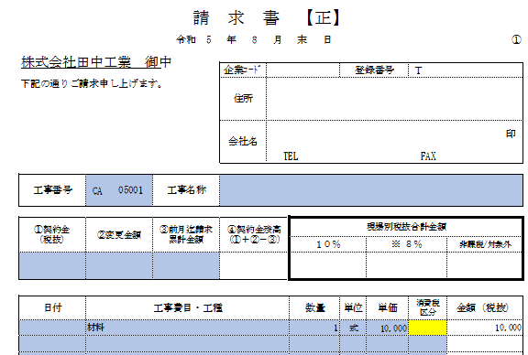
※必ず総括請求書も
一緒にご提出ください。

総括請求書から
反映されます

工事番号と
工事名称を入力
注文契約がある場合はこちらに入力

※税抜金額は自動計算 小数点以下は切捨てとなります。

日付、工事費目・工種、数量、単位、単価を入力
数量等を入力すると、税区分が黄色になります。
プルダウンより税区分を選択して下さい。

※小数点以下の表示をしたい場合は、該当セルを選択してツールバー(ホーム)の数値の赤枠のボタンをクリックすると小数点が表示されます。

 | ③ | 総括請求書（正・貴社控）及び、現場ごとの請求書（正・副・貴社控）を印刷・押印のうえ、
 |  | 貴社控え以外を下記の順にして本社へ郵送をお願いします。

 |  | 1 総括請求書 → 2 請求書（正）1～15 → 3 請求書（副）1～15
 |  | ※クリップ、ポチキス等は使用しないでください。

● | 企業コードについて
 |  | 登録用紙を提出して頂いた際に、御社の企業コードを発行いたします。
 |  | 発行のご案内をFAX又は郵送で送りますので、以降の指定請求書へご入力をお願いいたします。

● | その他

 | ・ | 労務請負会社、外注会社（資機材・輸送業者を除く）は㈱田中工業安全衛生協力会会員となります。
 |  | 正会員：請求額の0.5/1000 準会員：請求額の1.25/1000で半年ごとに請求をさせていただきます。

